Datos personales
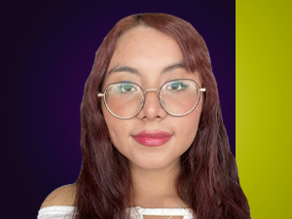

Nombres: | Nathaly Estefanía
Apellidos: | Farinango Delgado
Facebook: | https://www.facebook.com/profile.php?id=100094027572224
Twitter: | @NathalyFarinan
Descripción:

